المؤشرات الكلية

سوق العراق للاوراق المالية
جلسة الاربعاء 2026/2/18 |  |  |  | تقرير أسعار الأسهم المتداولة لسوق العراق للأوراق المالية
الجلسة (32)
الاسهم المتداولة المدرجة و OTC |  |  | 528,590,798 |  |  | قيمة الأسهم المتداولة المدرجة و OTC |  | 995,340,140 |  |  | صفقات الشركات المدرجة وOTC | 756
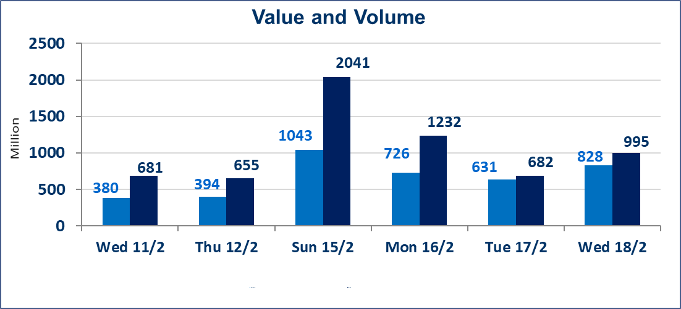
المؤشر60 ISX اليوم | 961.93 |  | نقطة |  |  | المؤشر15 ISX اليوم | 1268.31 | نقطة
المؤشر 60 ISX السابق | 951.06 |  | نقطة |  |  | المؤشر 15 ISX السابق | 1228.81 | نقطة
نسبة التغير | 1.14 |  | % |  |  | نسبة التغير | 3.21 | %
عدد النقاط | 10.87 |  | نقطة |  |  | عدد النقاط | 39.50 | نقطة

الشركات المدرجة | 104 | OTC | 14 | 118 |  | الشركات غير المتداولة المدرجة | 43 | OTC | 12 | 55
الشركات المتداولة | 51 | OTC | 2 | 53 |  | الشركات المرتفعة |  |  | 13
شركات الهيئة العامة |  |  |  | 0 |  | الشركات المنخفضة |  |  | 15
الموقوفة بقرار من هيأة الأوراق المالية |  |  |  | 10
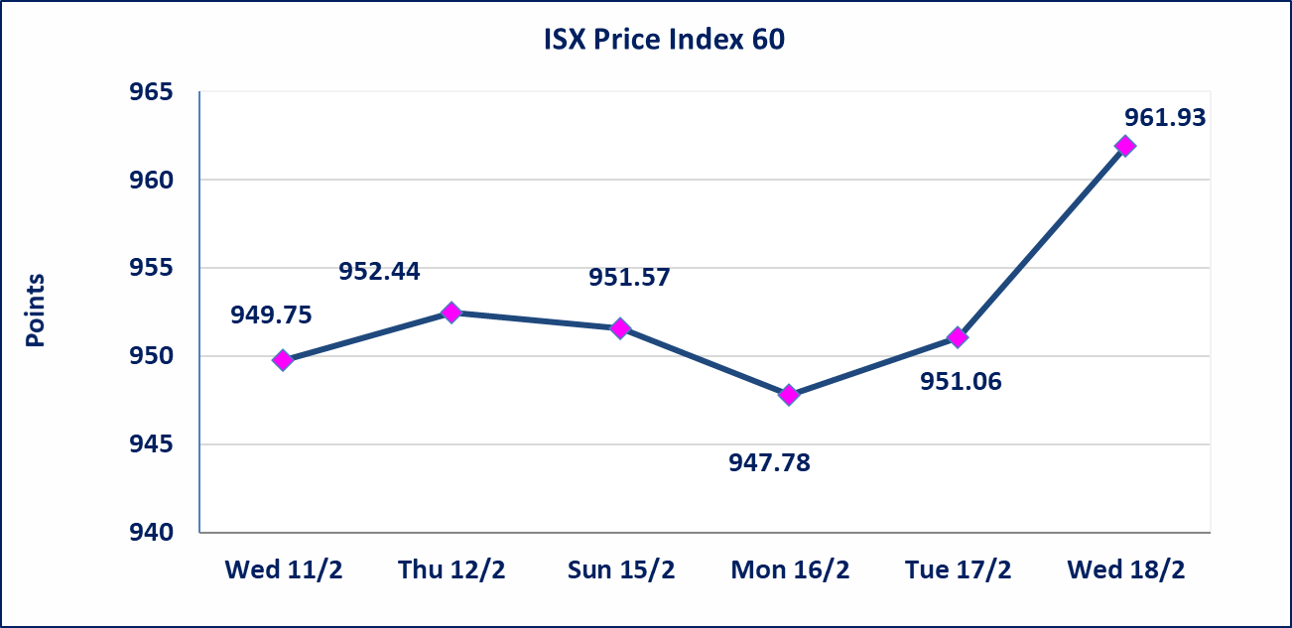
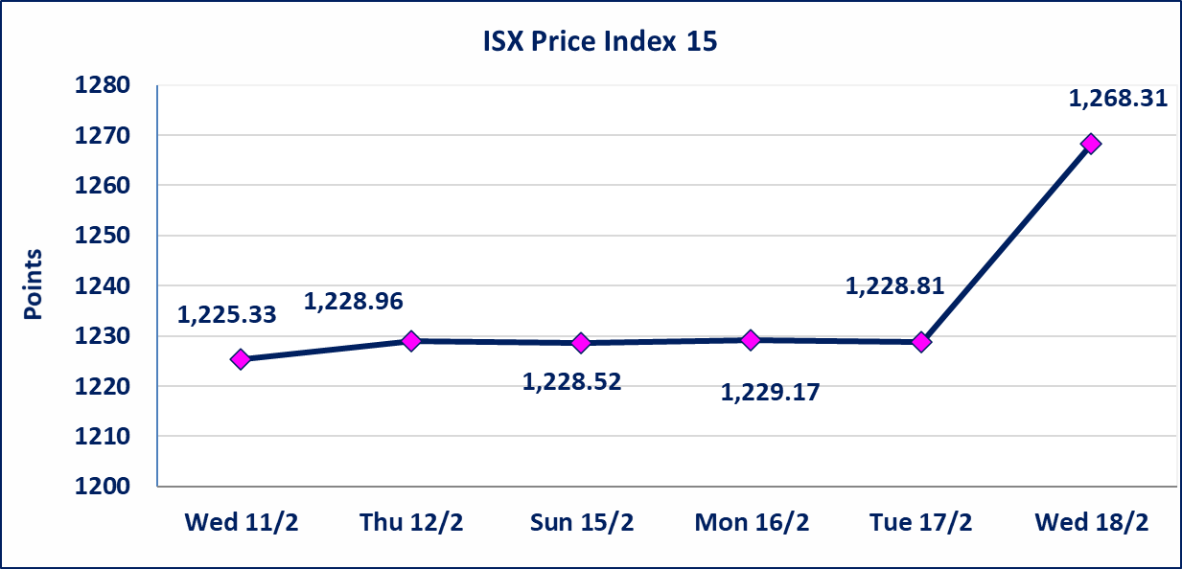

الحد الأعلى والادنى للتغير في السعر | نسبة التغير في المنصة النظامية (15%)، نسبة التغير في المنصة الثانية (20%)، نسبة التغير في المنصة الثالثة (5%) إرتفاعاً وإنخفاضاً من سعر الاغلاق السابق.
Web site : www.isx-iq.net E-mail : info-isx@isx-iq.net |  |  |  |  | 07834000034 - 07711211522 : ص . ب :3607 العلوية الهاتف |  |  |  |  |  | بغداد /الكرادة/ قرب المسرح الوطني /مجاور مصرف الخليج التجاري

نسبة التغير
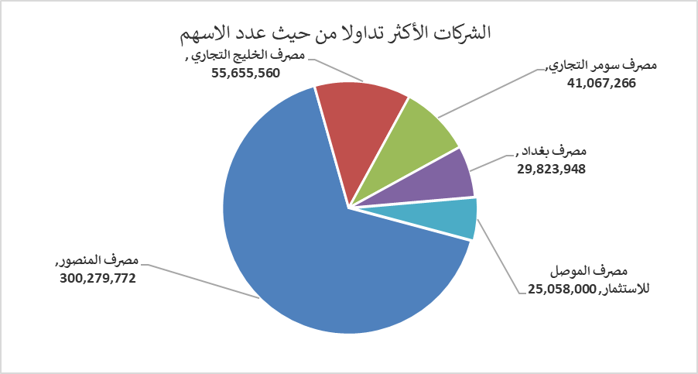
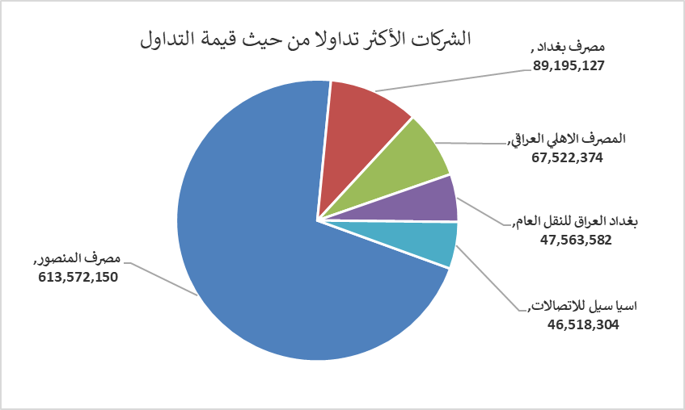
الشركات الأكثر ارتفاعاً وانخفاضاً

نسبة التغير لاسعار الاغلاق الاكثر ارتفاعاً |  |  |  | نسبة التغير لاسعار الاغلاق الاكثر انخفاضاً
اسم الشركة | اغلاق | التغير(%) | الاسهم المتداولة | اسم الشركة | اغلاق | التغير (%) | الاسهم المتداولة
فندق بابل | 120.000 | 14.29 | 15,000 | مصرف ايلاف الاسلامي | 0.190 | -9.52 | 1,000
مصرف الوطني الاسلامي | 0.540 | 10.20 | 15,000 | مصرف كوردستان الدولي الاسلامي | 1.400 | -6.04 | 113,342
فندق فلسطين | 20.000 | 3.90 | 620,146 | العراقية لتصنيع التمور | 2.600 | -5.45 | 1,126,364
الامين للتأمين | 0.950 | 3.26 | 2,087,647 | الكيمياوية والبلاستيكية | 1.900 | -5.00 | 199,701
الامين العقارية | 1.850 | 2.78 | 504,000 | العراقية لصناعات الكارتون | 2.140 | -4.89 | 119,395

الشركات الاكثر نشاطا حسب الاسهم المتداولة (حجم التداول) |  |  |  | الشركات الاكثر نشاطا حسب القيمة المتداولة
اسم الشركة | اغلاق | التغير(%) | الاسهم المتداولة | اسم الشركة | اغلاق | التغير (%) | القيمة المتداولة
مصرف المنصور | 2.060 | 0.49 | 300,279,772 | مصرف المنصور | 2.060 | 0.49 | 613,572,150
مصرف الخليج التجاري | 0.310 | 0.00 | 55,655,560 | مصرف بغداد | 3.040 | 2.01 | 89,195,127
مصرف سومر التجاري | 0.130 | 0.00 | 41,067,266 | المصرف الاهلي العراقي | 4.870 | 2.31 | 67,522,374
مصرف بغداد | 3.040 | 2.01 | 29,823,948 | بغداد العراق للنقل العام | 23.850 | -0.21 | 47,563,582
مصرف الموصل للاستثمار | 0.130 | 0.00 | 25,058,000 | اسيا سيل للاتصالات | 15.000 | 0.20 | 46,518,304

